Imagens_Inteiras
ID | Placa | Imagem_Inteira
1 | I-4 | 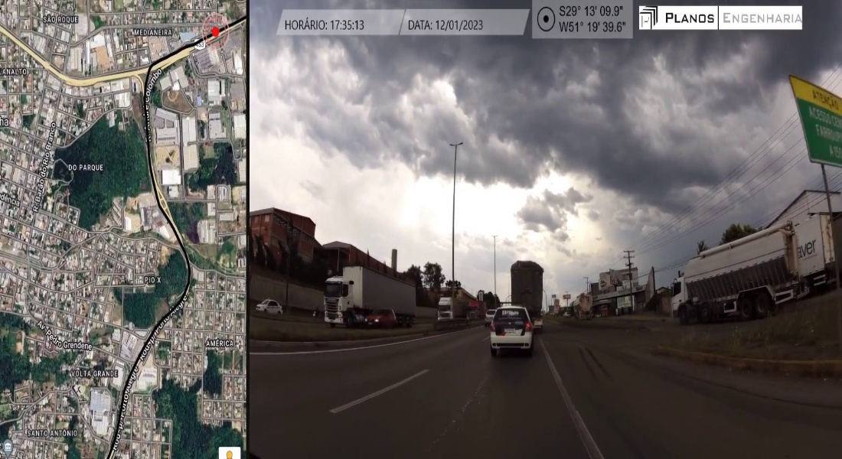
2 | R-2 | 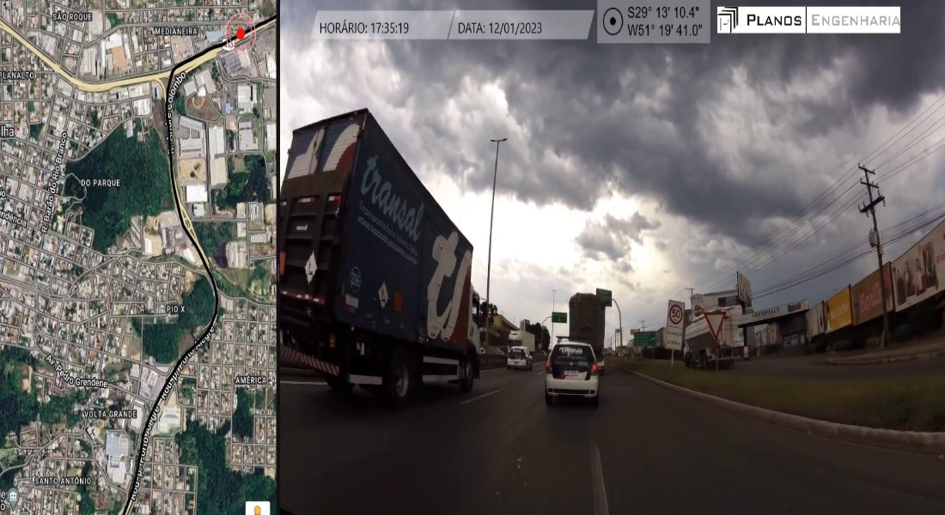
3 | R-2 | 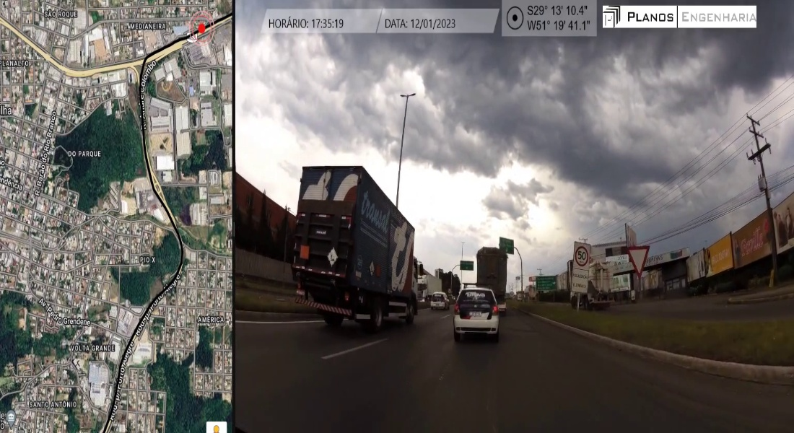
4 | R-19
5 | I-4
6 | I-4 | 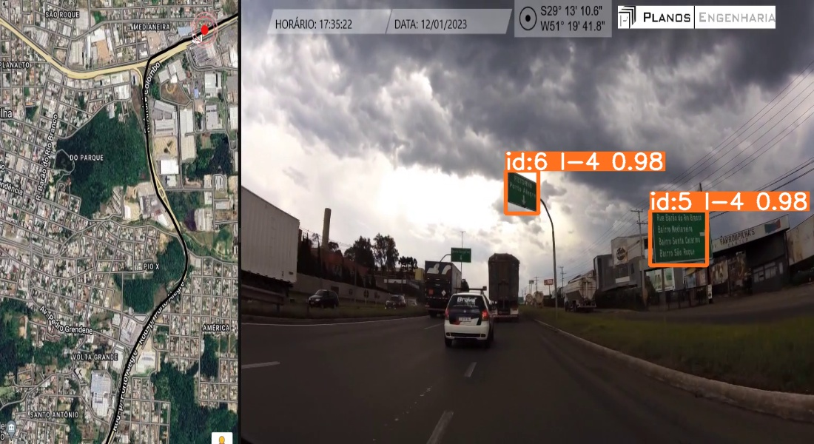
7 | I-4
8 | R-19

